상품제안서
멜란지 NBR 팜 코팅 장갑 | 상품코드: S46074

 |  |  |  |  |  |  | 02-713-8555 | www.synergygift.co.kr
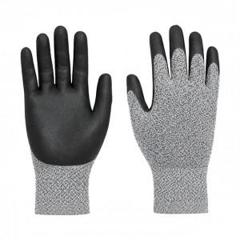

【상세/제작정보】

【인쇄/포장옵션】 | 실크 / OPP(비닐)

【공급단가】 | 수량 | 500~ | 1,000~ | 3,000~ | 5,000~ | 10,000~
*VAT별도 | M 사이즈 | 1,000원 | 940원 | 900원 | 870원 | 860원
 | L 사이즈 | 1,000원 | 940원 | 900원 | 870원 | 860원

【상품 URL】 | https://www.synergygift.co.kr:443/src/goods_detail.php?gdno=46074

